Hoja2
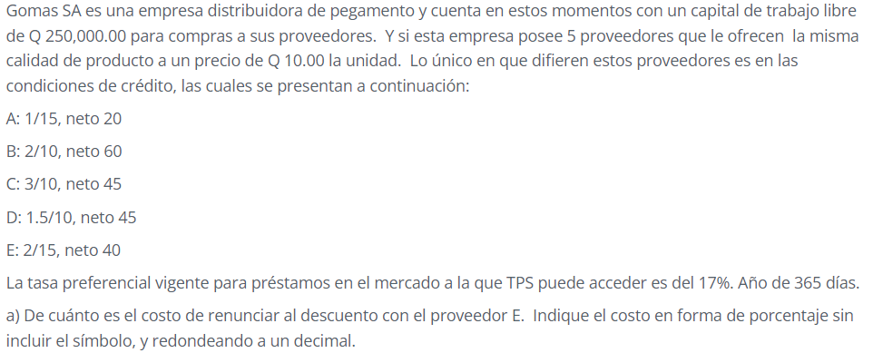

Proveedor | A | B | C | D | E
Plazo del descuento | 15 | 10 | 10 | 10 | 15
Vencimiento Cuenta | 20 | 60 | 45 | 45 | 40
Descuento ofrecido | 1.0% | 2.0% | 3.0% | 1.5% | 2.0%
Días del año | 365 | 365 | 365 | 365 | 365
Costo de no aprovechar el descuento | 73.74% | 14.90% | 32.25% | 15.88% | 29.80%
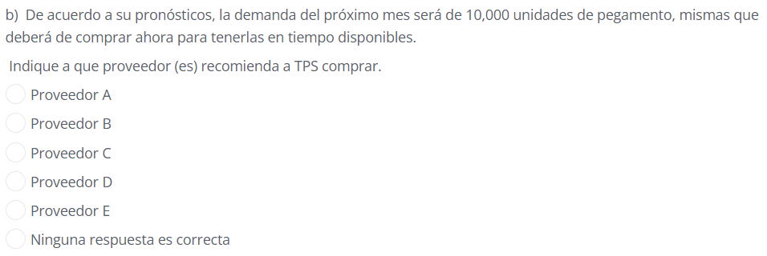

Se debe escoger al proveedor C porque es el que ofrece mayor descuento y sí se cuenta con fondos propios para pagar las 10,000 unidades de una vez.

Precio del producto | Q10.00
Cantidad de unidades | 10000
 | Q100,000.00

Se debe escoger al proveedor B porque es el que ofrece el plazo de crédito más largo.

20 días

5 días

Hoja3
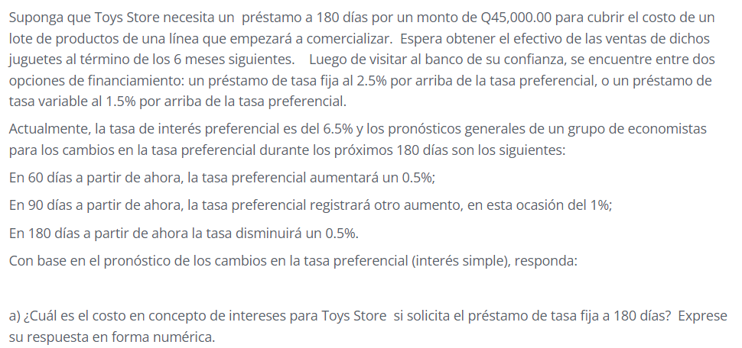

 |  |  |  |  | 6

Valor del préstamo | Q45,000.00
 | Tasa preferencial | Tasa fija | Tasa Variable
Tasa preferencial para los primeros 60 días | 6.50% | 9.0% | 8.0%
Tasa preferencial para los siguientes 30 días | 7.00% | 9.0% | 8.5%
Tasa preferencial para los últimos 90 días | 8.00% | 9.0% | 9.5%
**El último cambio no se toma en cuenta porque es después de los 180 días del plazo del préstamo
Plazo | 180 | días

a) Intereses a pagar = Q45,000*9%*180/365 = |  |  | Q1,997.26

b) Intereses a pagar = Q45,000[8.0%*180/365+8.5%*180/365+9.5%*180/365] |  |  |  | Q5,769.86

c) Tasa de interés efectiva anual |  | 27.72%

Tasa efectiva a 180 días |  |  |  | 12.82%

Hoja4
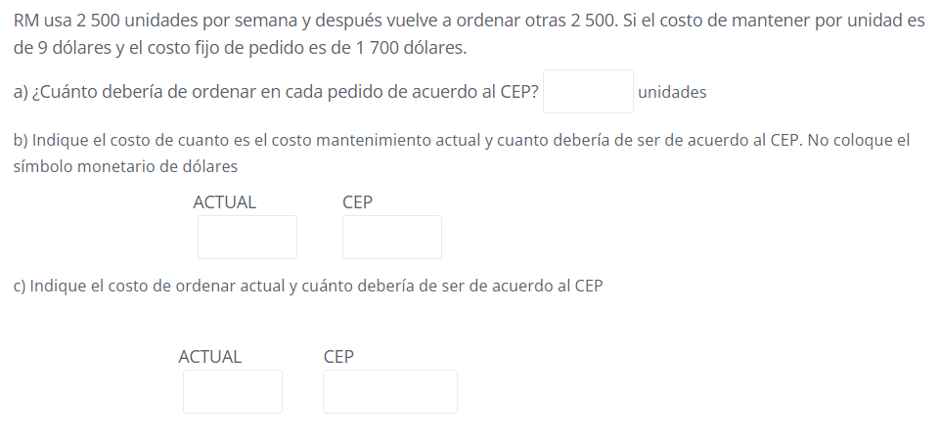

$$Q^{∗}= CEP= \sqrt{\frac{2∗S∗0}{C}}$$
S = uso en unidades por pedido
O = costo de pedido por pedido
C = costo de mantenimiento por unidad por pedido
Q = cantidad de pedido en unidades

S | 2500
C | 9
O | 1700

Q | 971.82531581 | 972

Costo de mantener

Q4,374.00

Costo de ordenar

Q23.15

